แม่แฝก-แม่งัด 8ขวา
 | โครงการสอบเทียบอาคารชลประทาน
 | สำนักบริหารจัดการน้ำและอุทกวิทยา กรมชลประทาน
 | (งบประมาณเงินทุนหมุนเวียนเพื่อการชลประทาน ปี 2557)

1 | ข้อมูลทางกายภาพ
 | 1.1 ข้อมูลระบบส่งน้ำที่ตั้งของอาคาร
 | - ข้อมูลทั่วไปของอาคาร |  | ทรบ.ปากคลองซอย 8 ขวา |  |  | อาคาร
 | - โครงการ |  | โครงการส่งน้ำและบำรุงรักษา แม่แฝก-แม่งัด
 | - ตำแหน่งที่ตั้ง กม. |  | 20+300 |  |  | คลองสายใหญ่
 | อำเภอ |  | สันทราย |  |  | จังหวัด | เชียงใหม่
 | - พิกัด |  | N 18º32.660' |  | E 099º06.800'
 | - ลักษณะคลอง |  | ÿ คลองดิน |  | ÿ คลองดาดคอนกรีต

 | 1.2 ข้อมูลอาคาร
 | - ชื่ออาคาร
 | - ประเภทบาน ÿ ประตูระบายน้ำบานตรง (Sluice gate) |  |  |  |  |  | 1 | บาน
 |  |  | ขนาดบาน | กว้าง |  |  | 0.70 | เมตร
 |  |  |  | สูง |  |  | 0.80 | เมตร
 | - ระดับพื้น Inlet |  |  |  |  |  | - | เมตร (ร.ท.ก.)
 | - ระดับพื้น Outlet |  |  |  |  |  | - | เมตร (ร.ท.ก.)
 | - ระดับพื้นธรณีอาคาร |  |  |  |  |  | 0.00 | เมตร (ร.ส.ม.)
 | - ปริมาณน้ำไหลผ่านสูงสุด |  |  |  |  |  | - | ลูกบาศก์เมตร/วินาที
 | - รัศมีความโค้งของบาน (สำหรับบานโค้ง) |  |  |  |  |  | - | เมตร

 | 1.3 รูปภาพอาคารชลประทาน
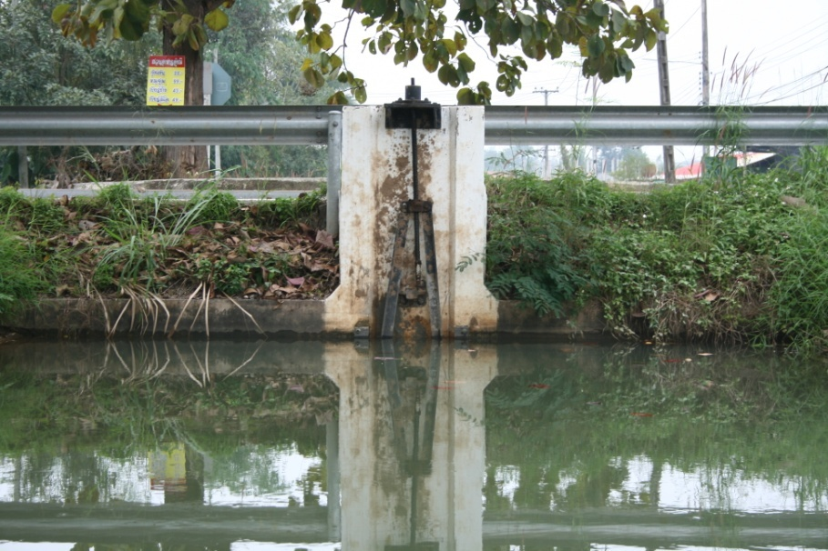

2 | ข้อมูลการสอบเทียบอาคารชลประทาน
 | ÿ ประตูระบายน้ำบานตรง (Sluice gate)
 | ÿ การไหลแบบจม (Submerged flow)
 | สูตรการคำนวนสอบเทียบอาคาร

 | เมื่อ | Q = ปริมาณน้ำผ่านอาคาร (ลบ.ม./วินาที)
 |  | Cs = สัมประสิทธิ์ปริมาณน้ำเมื่อการไหลเป็นแบบจม (Submerged Flow)
 |  | L = ความกว้างของช่องประตูระบาย (เมตร)
 |  | Hs = ระดับน้ำด้านท้ายประตู - ระดับธรณีประตู (เมตร)
 |  | ∆H = ระดับน้ำด้านหน้าประตู - ระดับด้านท้ายประตู (เมตร)
 |  | g = ความเร่งเนื่องจากแรงโน้มถ่วง (เมตร/วินาที)
 |  | Go = การเปิดบาน (เมตร)

ที่ | ระดับน้ำ | ระดับน้ำ | ∆H |  | Hs | ระยะเปิดบาน | Q | Hs/Go | Cs
 | ด้านเหนือน้ำ | ด้านท้ายน้ำ |  |  |  | (Go)
 | ม.(รทก./รสม.) | ม.(รทก./รสม.) |  |  |  | ม. | ลบ.ม./วินาที
1 | 1.45 | 0.63 | 0.82 | 4.0012 | 0.6320 | 0.15 | 0.078 | 4.213 | 0.044
2 | 1.43 | 0.93 | 0.50 | 3.1195 | 0.9320 | 0.30 | 0.179 | 3.107 | 0.088
3 | 1.42 | 1.23 | 0.19 | 1.9103 | 1.2320 | 0.45 | 0.234 | 2.738 | 0.142
4 | 1.41 | 1.32 | 0.09 | 1.2990 | 1.3220 | 0.60 | 0.254 | 2.203 | 0.211
5 | 1.40 | 1.34 | 0.06 | 1.0482 | 1.3420 | 0.80 | 0.274 | 1.678 | 0.278

สอบเทียบอาคาร ทรบ.ปากคลองซอย 8 ขวา โครงการ ส่งน้ำและบำรุงรักษา แม่แฝก-แม่งัด

3 | ข้อมูลการเปิดบานในระดับต่างๆ

ที่ | ระดับน้ำ | ระดับน้ำ | Hs | ∆H | ระยะเปิดบาน | Hs/Go | Cs | ปริมาณน้ำไหลผ่าน
 | ด้านเหนือน้ำ | ด้านท้ายน้ำ |  |  | (Go)
 | ม.(รทก./รสม.) | ม.(รทก./รสม.) |  |  | ม. |  |  | ลบ.ม./วินาที
1 | 1.45 | 0.63 | 0.63 | 0.82 | 0.15 | 4.213 | 0.019 | 0.0328
2 | 1.43 | 0.93 | 0.93 | 0.50 | 0.30 | 3.107 | 0.123 | 0.2495
3 | 1.42 | 1.23 | 1.23 | 0.19 | 0.45 | 2.738 | 0.157 | 0.2591
4 | 1.41 | 1.32 | 1.32 | 0.09 | 0.60 | 2.203 | 0.207 | 0.2494
5 | 1.40 | 1.34 | 1.34 | 0.06 | 0.80 | 1.678 | 0.257 | 0.2530

หมายเหตุ สามารถนำไปใช้คำนวณในการยกบานระบายที่ระดับต่างๆ โดยป้อนข้อมูลระดับด้านเหนือน้ำและระดับที่ต้องการยกบาน
 | จะสามารถทราบปริมาณน้ำไหลผ่านอาคารได้ (กรอกข้อมูลในช่องว่างเท่านั้น ยกเว้นช่องสีทึบ)

